問診票
 |  |  |  |  |  |  |  |  |  |  |  |  |  |  |  |  |  | 問 診 票 |  |  |  |  |  |  |  |  |  |  |  |  |  |  |  |  | 年 |  |  |  | 月 |  |  | 日
ふりがな
氏 名 |  |  |  |  |  |  |  |  |  |  |  |  |  |  |  |  |  |  |  |  |  |  |  |  | 年齢 |  |  |  |  |  |  |  | 歳 |  |  |  | □ |  | 男 |  | □ | 女
 |  |  |  |  |  |  |  |  |  |  |  |  |  |  |  |  |  |  |  |  |  |  |  |  |  |  |  |  |  |  |  | 本日の体温 |  |  |  |  |  |  |  |  |  | ℃
■何科におかかりになりますか？ (□にチェックをつけてください)
 | □ | 内 科 |  |  |  | □ |  | 循環器内科 |  |  |  |  |  |  | □ |  | 消化器内科 |  |  |  |  | □ | 皮膚科 |  |  |  |  | □ |  | 整形外科 |  |  |  |  |  | □ |  | 神経内科
■具合の悪いところを具体的にお書きください。
 | (例：熱があり、頭が痛い。 例：肩が痛く、腕があがらない。)
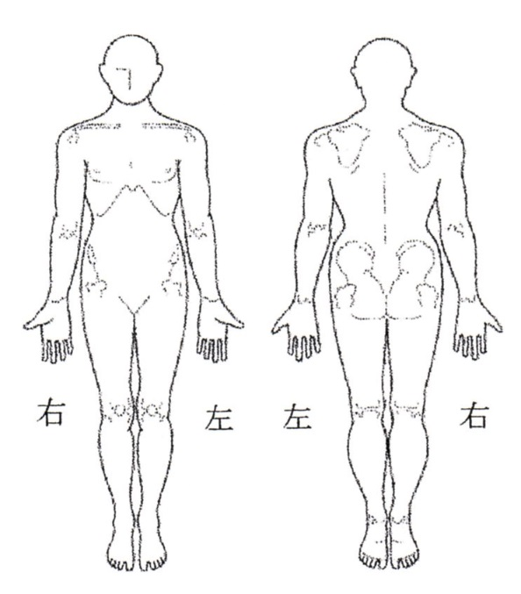

■いつからですか？

■今回の症状でどちらかの医院・病院にかかりましたか？
 | □ | いいえ |  |  |  | □ |  | はい
 |  |  |  | 年 |  |  |  |  |  | 月 |  |  |  | 日から |  |  |  |  |  |  |  |  |  |  |  |  |  |  |  |  | にかかっている。
■薬のアレルギーはありますか？ |  |  |  |  |  |  |  |  |  |  |  |  |  |  |  |  |  |  | □ | なし |  | □ | あり |  |  | ( |  |  |  |  |  |  |  |  |  |  |  |  |  |  |  |  | )
■食べ物のアレルギーはありますか？ |  |  |  |  |  |  |  |  |  |  |  |  |  |  |  |  |  |  | □ | なし |  | □ | あり |  |  | ( |  |  |  |  |  |  |  |  |  |  |  |  |  |  |  |  | )
■今までにかかった病気や治療中の病気があればご記入ください。
 | □ | 喘 息 |  |  | ( |  |  |  | 年 |  |  |  | 月頃) |  | □ |  | 肺 炎 |  |  | ( |  | 年 |  |  | 月頃) |  |  | □ |  | 結 核 |  |  |  |  | ( |  |  | 年 |  |  | 月頃)
 | □ | 高血圧 |  |  | ( |  |  |  | 年 |  |  |  | 月頃) |  | □ |  | 腎臓病 |  |  | ( |  | 年 |  |  | 月頃) |  |  | □ |  | 肝臓病 |  |  |  |  | ( |  |  | 年 |  |  | 月頃)
 | □ | 糖尿病 |  |  | ( |  |  |  | 年 |  |  |  | 月頃) |  | □ |  | 脳卒中 |  |  | ( |  | 年 |  |  | 月頃) |  |  | □ |  | 心臓病 |  |  |  |  | ( |  |  | 年 |  |  | 月頃)
 | □ | がん病名 |  |  |  |  | ( |  |  |  |  |  |  |  | ) | ( |  |  | 年 |  | 月頃) |  |  | □ |  | その他 |  |  |  | ( |  |  |  |  |  |  |  |  |  |  |  |  | )
■現在、飲んでいる薬はありますか？
 | □ | なし |  | □ |  | あり |  |  | (薬品名： |  |  |  |  |  |  |  |  |  |  |  |  |  |  |  |  |  |  |  |  |  |  |  |  |  |  |  |  |  |  |  |  |  | )
■たばこ |  |  |  |  |  |  | □ |  | 吸わない |  |  |  |  | □ |  | 吸う |  |  | □ | 過去に吸っていた (1日 |  |  |  |  |  |  |  |  |  |  |  |  |  | 本、約 |  |  |  |  |  | 年間)
■アルコール |  |  |  |  |  |  | □ |  | 飲まない |  |  |  |  | □ |  | 飲む |  |  | □ | 過去に飲んでいた
 | (種類： |  |  |  |  |  |  |  |  |  |  | 、 | 1回 |  |  |  | 杯、 |  | □ | 毎日 |  | □ | 時々 |  |  |  | □ | 月に2～3回)
■女性の方へ
 | 妊娠している可能性は？ |  |  |  |  |  |  |  |  |  |  |  |  | □ |  | ない |  |  | □ | ある・最終月経は？( |  |  |  |  |  |  |  |  |  |  |  |  |  | 月 |  |  |  | 日)
■検診結果や他医院からの紹介状はありますか？ |  |  |  |  |  |  |  |  |  |  |  |  |  |  |  |  |  |  |  |  |  |  |  | □ |  | なし |  |  | □ |  | あり
■過去1ヶ月以内に海外から帰国された方は、その国名をお書きください
 | □ | なし |  | □ |  | あり
 | ( |  |  |  |  |  |  |  |  |  |  |  |  |  |  |  |  |  |  |  |  |  |  |  |  |  |  |  |  |  |  |  |  |  |  |  |  |  |  |  |  |  | )
 |  |  |  |  | 年 |  |  |  |  |  | 月 |  |  |  | 日から |  |  |  |  |  | 年 |  |  |  | 月 |  |  |  |  | 日まで渡航
 |  |  | *お薬手帳をお持ちの方は診察時に医師にお見せください

